4.4

4.4 在交通工程中，需要测定车速（单位：km/h）。由以往的经验知道：测量值服从标准差为3.58的正态分布。假定所有的观测都是相互独立的。 （1）至少应作多少次观测，才能以99%的可靠性保证平均测量值的误差在正负1之间？ （2）现在作了150次观测，试问平均测量值的误差在正负1之间的概率有多大？
解：
标准差 | 标准正态分布分位点
3.58 | 2.5758293035
1、 | 观测数： | 86
2、 | U_{1-a/2}= | 3.4210750598 | 1-a/2= | 0.99968812943
 | 概率1-a= | 99.94%

2.16
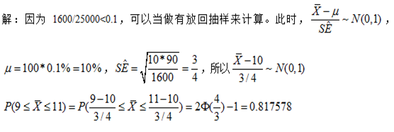
2.16 某镇有25000户家庭，平均拥有汽车1.2万辆，标准差为0.90辆。又，他们中的10%没有汽车。今有1600户家庭的随机样本，试求：9%-11%之间的样本家庭没有汽车的机会。
解：

